MS Layout
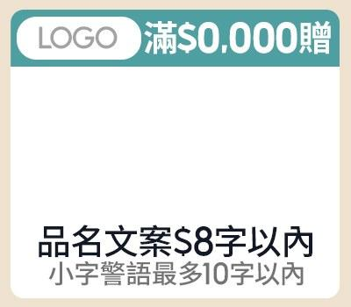
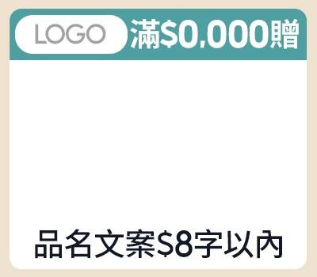
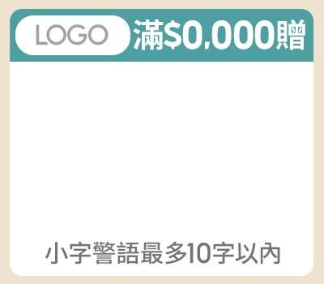
素材名稱 | 版位／規格 | Layout（綠色欄位可填；固定欄位與規則已鎖定） |  |  |  |  |  |  |  |  |  |  |  |  |  |  |  | 視覺參考（目前系統實際版位）
 |  | 中文 1 字、英數與半形符號 0.5 字；純數字自動以 $／千分位顯示；匯入 BODA 後混合文案也會整理；禁用語會阻擋並標紅 |  |  |  |  |  |  |  |  |  |  |  |  |  |  |  | 圖片僅供版配與欄位位置對照，不代表最終正式稿
副區 | 副區 一排3（左／中／右） 左：款式 1-1（A-1-1） 中：款式 1-2（A-1-2） 右：款式 1-3（A-1-3） Band 1 | 左 |  |  |  |  | 中 |  |  |  |  | 右 |  |  |  |  |  | 左 |  | 中 |  |  |  | 右
 |  | 促標 |  |  |  | 限8字 | 促標 |  |  |  | 限8字 | 促標 |  |  |  | 限8字
 |  | LOGO圖 |  |  |  | 待填 | LOGO圖 |  |  |  | 待填 | LOGO圖 |  |  |  | 待填
 |  | 商品 (多圖用逗號分開) |  |  |  | 待填 | 商品 (多圖用逗號分開) |  |  |  | 待填 | 商品 (多圖用逗號分開) |  |  |  | 待填
 |  | 品名 |  |  |  | 限8字 | 品名 |  |  |  | 限8字 | 警語 |  |  |  | 限10字
 |  | 警語 |  |  |  | 限10字

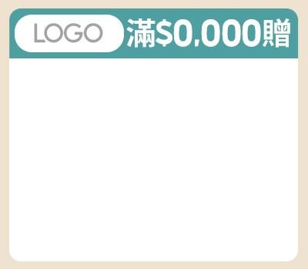
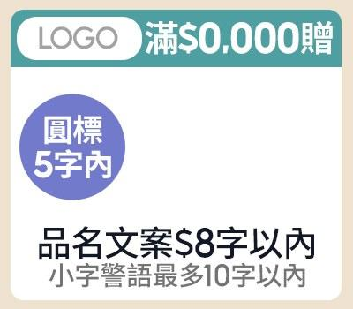
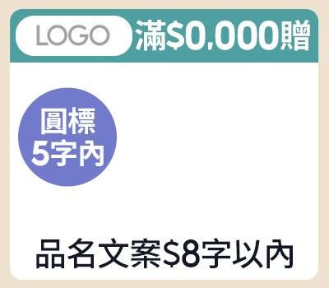
副區 | 副區 一排3（左／中／右） 左：款式 1-4（A-1-4） 中：款式 2-1（A-2-1） 右：款式 2-2（A-2-2） Band 2 | 左 |  |  |  |  | 中 |  |  |  |  | 右 |  |  |  |  |  | 左 |  | 中 |  |  |  | 右
 |  | 促標 |  |  |  | 限8字 | 促標 |  |  |  | 限8字 | 促標 |  |  |  | 限8字
 |  | LOGO圖 |  |  |  | 待填 | LOGO圖 |  |  |  | 待填 | LOGO圖 |  |  |  | 待填
 |  | 商品 (多圖用逗號分開) |  |  |  | 待填 | 商品 (多圖用逗號分開) |  |  |  | 待填 | 商品 (多圖用逗號分開) |  |  |  | 待填
 |  |  |  |  |  |  | 品名 |  |  |  | 限8字 | 品名 |  |  |  | 限8字
 |  |  |  |  |  |  | 警語 |  |  |  | 限10字 | 圓標 |  |  |  | 限5字
 |  |  |  |  |  |  | 圓標 |  |  |  | 限5字

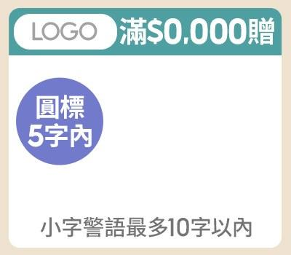
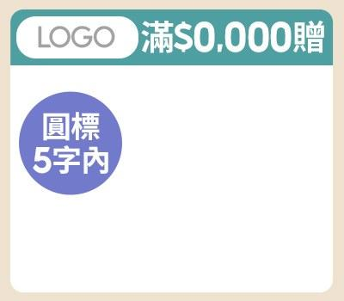
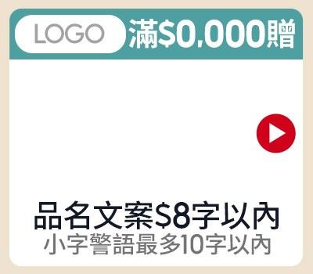
副區 | 副區 一排3（左／中／右） 左：款式 2-3（A-2-3） 中：款式 2-4（A-2-4） 右：款式 3-1（A-3-1） Band 3 | 左 |  |  |  |  | 中 |  |  |  |  | 右 |  |  |  |  |  | 左 |  | 中 |  |  |  | 右
 |  | 促標 |  |  |  | 限8字 | 促標 |  |  |  | 限8字 | 促標 |  |  |  | 限8字
 |  | LOGO圖 |  |  |  | 待填 | LOGO圖 |  |  |  | 待填 | LOGO圖 |  |  |  | 待填
 |  | 商品 (多圖用逗號分開) |  |  |  | 待填 | 商品 (多圖用逗號分開) |  |  |  | 待填 | 商品 (多圖用逗號分開) |  |  |  | 待填
 |  | 警語 |  |  |  | 限10字 | 圓標 |  |  |  | 限5字 | 品名 |  |  |  | 限8字
 |  | 圓標 |  |  |  | 限5字 |  |  |  |  |  | 警語 |  |  |  | 限10字
 |  |  |  |  |  |  |  |  |  |  |  | CTA | 固定 icon（不需填寫） |  |  | 鎖定

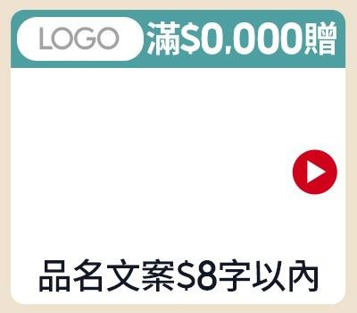
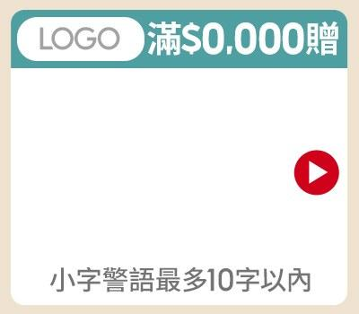
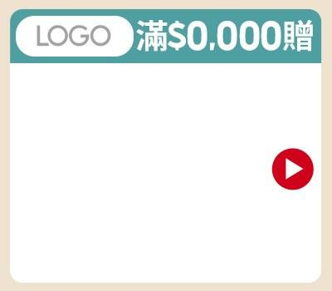
副區 | 副區 一排3（左／中／右） 左：款式 3-2（A-3-2） 中：款式 3-3（A-3-3） 右：款式 3-4（A-3-4） Band 4 | 左 |  |  |  |  | 中 |  |  |  |  | 右 |  |  |  |  |  | 左 |  | 中 |  |  |  | 右
 |  | 促標 |  |  |  | 限8字 | 促標 |  |  |  | 限8字 | 促標 |  |  |  | 限8字
 |  | LOGO圖 |  |  |  | 待填 | LOGO圖 |  |  |  | 待填 | LOGO圖 |  |  |  | 待填
 |  | 商品 (多圖用逗號分開) |  |  |  | 待填 | 商品 (多圖用逗號分開) |  |  |  | 待填 | 商品 (多圖用逗號分開) |  |  |  | 待填
 |  | 品名 |  |  |  | 限8字 | 警語 |  |  |  | 限10字 | CTA | 固定 icon（不需填寫） |  |  | 鎖定
 |  | CTA | 固定 icon（不需填寫） |  |  | 鎖定 | CTA | 固定 icon（不需填寫） |  |  | 鎖定

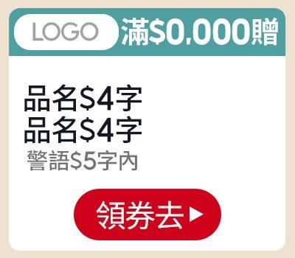
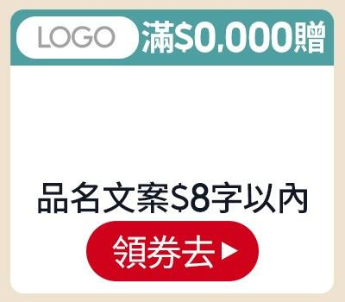
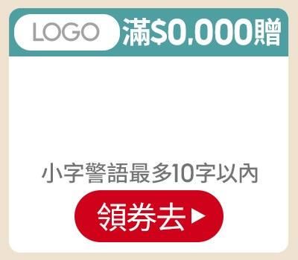
副區 | 副區 一排3（左／中／右） 左：款式 4-1（A-4-1） 中：款式 4-2（A-4-2） 右：款式 4-3（A-4-3） Band 5 | 左 |  |  |  |  | 中 |  |  |  |  | 右 |  |  |  |  |  | 左 |  | 中 |  |  |  | 右
 |  | 促標 |  |  |  | 限8字 | 促標 |  |  |  | 限8字 | 促標 |  |  |  | 限8字
 |  | LOGO圖 |  |  |  | 待填 | LOGO圖 |  |  |  | 待填 | LOGO圖 |  |  |  | 待填
 |  | 商品 (多圖用逗號分開) |  |  |  | 待填 | 商品 (多圖用逗號分開) |  |  |  | 待填 | 商品 (多圖用逗號分開) |  |  |  | 待填
 |  | 品名 |  |  |  | 限4字 | 品名 |  |  |  | 限8字 | 警語 |  |  |  | 限10字
 |  | 品名 |  |  |  | 限4字 | CTA |  |  |  | 限3字 | CTA |  |  |  | 限3字
 |  | 警語 |  |  |  | 限5字
 |  | CTA |  |  |  | 限3字

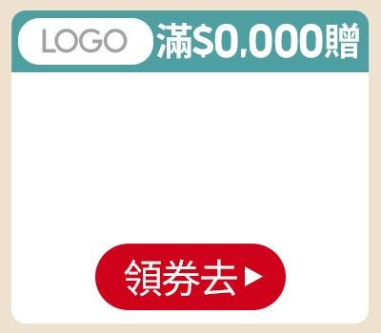
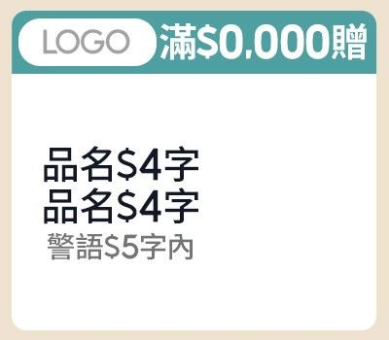
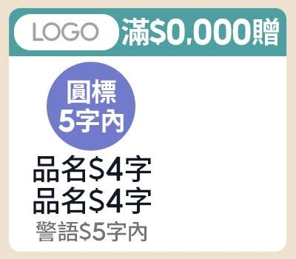
副區 | 副區 一排3（左／中／右） 左：款式 4-4（A-4-4） 中：款式 5-1（A-5-1） 右：款式 5-2（A-5-2） Band 6 | 左 |  |  |  |  | 中 |  |  |  |  | 右 |  |  |  |  |  | 左 |  | 中 |  |  |  | 右
 |  | 促標 |  |  |  | 限8字 | 促標 |  |  |  | 限8字 | 促標 |  |  |  | 限8字
 |  | LOGO圖 |  |  |  | 待填 | LOGO圖 |  |  |  | 待填 | LOGO圖 |  |  |  | 待填
 |  | 商品 (多圖用逗號分開) |  |  |  | 待填 | 商品 (多圖用逗號分開) |  |  |  | 待填 | 商品 (多圖用逗號分開) |  |  |  | 待填
 |  | CTA |  |  |  | 限3字 | 品名 |  |  |  | 限4字 | 品名 |  |  |  | 限4字
 |  |  |  |  |  |  | 品名 |  |  |  | 限4字 | 品名 |  |  |  | 限4字
 |  |  |  |  |  |  | 警語 |  |  |  | 限5字 | 圓標 |  |  |  | 限5字

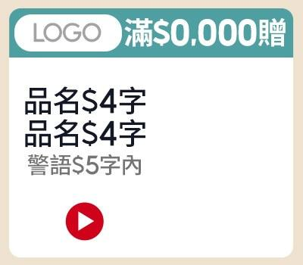
副區 | 副區 一排3（左／中／右） 左：款式 5-3（A-5-3） Band 7 | 左 |  |  |  |  |  |  |  |  |  |  |  |  |  |  |  | 左 |  | 中 |  |  |  | 右
 |  | 促標 |  |  |  | 限8字
 |  | LOGO圖 |  |  |  | 待填
 |  | 商品 (多圖用逗號分開) |  |  |  | 待填
 |  | 品名 |  |  |  | 限4字
 |  | 品名 |  |  |  | 限4字
 |  | 警語 |  |  |  | 限5字
 |  | CTA | 固定 icon（不需填寫） |  |  | 鎖定

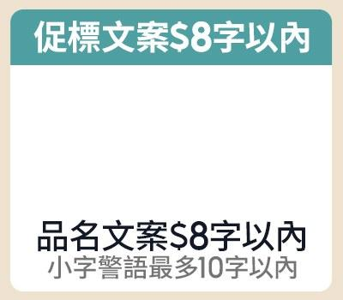
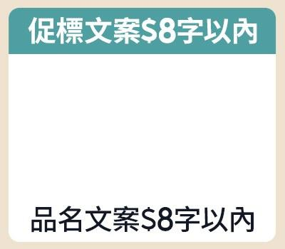
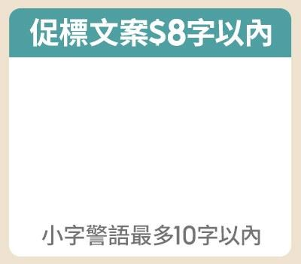
副區 | 副區 一排3（左／中／右） 左：款式 1-1（B-1-1） 中：款式 1-2（B-1-2） 右：款式 1-3（B-1-3） Band 8 | 左 |  |  |  |  | 中 |  |  |  |  | 右 |  |  |  |  |  | 左 |  | 中 |  |  |  | 右
 |  | 促標 |  |  |  | 限8字 | 促標 |  |  |  | 限8字 | 促標 |  |  |  | 限8字
 |  | 商品 (多圖用逗號分開) |  |  |  | 待填 | 商品 (多圖用逗號分開) |  |  |  | 待填 | 商品 (多圖用逗號分開) |  |  |  | 待填
 |  | 品名 |  |  |  | 限8字 | 品名 |  |  |  | 限8字 | 警語 |  |  |  | 限10字
 |  | 警語 |  |  |  | 限10字

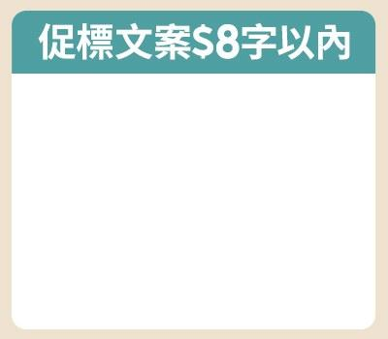
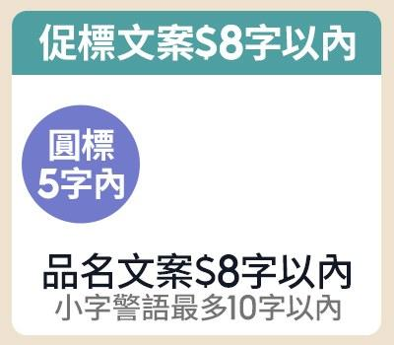
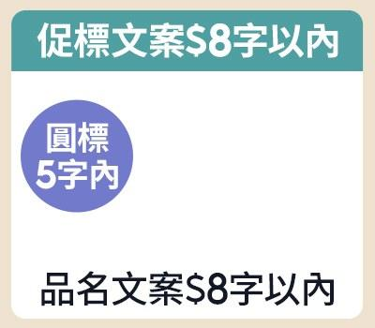
副區 | 副區 一排3（左／中／右） 左：款式 1-4（B-1-4） 中：款式 2-1（B-2-1） 右：款式 2-2（B-2-2） Band 9 | 左 |  |  |  |  | 中 |  |  |  |  | 右 |  |  |  |  |  | 左 |  | 中 |  |  |  | 右
 |  | 促標 |  |  |  | 限8字 | 促標 |  |  |  | 限8字 | 促標 |  |  |  | 限8字
 |  | 商品 (多圖用逗號分開) |  |  |  | 待填 | 商品 (多圖用逗號分開) |  |  |  | 待填 | 商品 (多圖用逗號分開) |  |  |  | 待填
 |  |  |  |  |  |  | 品名 |  |  |  | 限8字 | 品名 |  |  |  | 限8字
 |  |  |  |  |  |  | 警語 |  |  |  | 限10字 | 圓標 |  |  |  | 限5字
 |  |  |  |  |  |  | 圓標 |  |  |  | 限5字

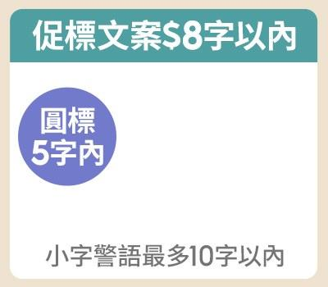
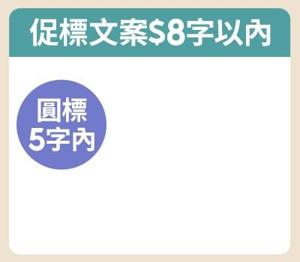
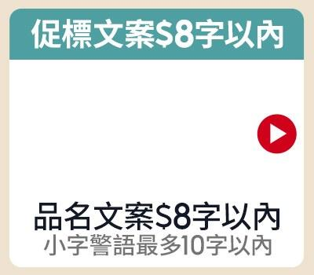
副區 | 副區 一排3（左／中／右） 左：款式 2-3（B-2-3） 中：款式 2-4（B-2-4） 右：款式 3-1（B-3-1） Band 10 | 左 |  |  |  |  | 中 |  |  |  |  | 右 |  |  |  |  |  | 左 |  | 中 |  |  |  | 右
 |  | 促標 |  |  |  | 限8字 | 促標 |  |  |  | 限8字 | 促標 |  |  |  | 限8字
 |  | 商品 (多圖用逗號分開) |  |  |  | 待填 | 商品 (多圖用逗號分開) |  |  |  | 待填 | 商品 (多圖用逗號分開) |  |  |  | 待填
 |  | 警語 |  |  |  | 限10字 | 圓標 |  |  |  | 限5字 | 品名 |  |  |  | 限8字
 |  | 圓標 |  |  |  | 限5字 |  |  |  |  |  | 警語 |  |  |  | 限10字
 |  |  |  |  |  |  |  |  |  |  |  | CTA | 固定 icon（不需填寫） |  |  | 鎖定

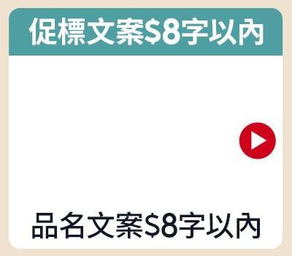
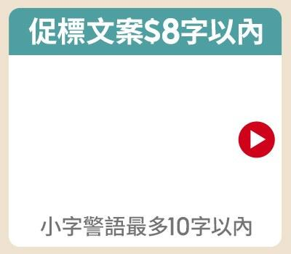
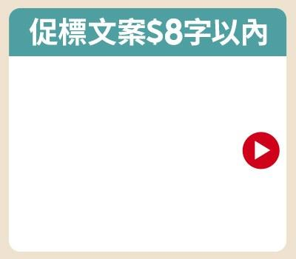
副區 | 副區 一排3（左／中／右） 左：款式 3-2（B-3-2） 中：款式 3-3（B-3-3） 右：款式 3-4（B-3-4） Band 11 | 左 |  |  |  |  | 中 |  |  |  |  | 右 |  |  |  |  |  | 左 |  | 中 |  |  |  | 右
 |  | 促標 |  |  |  | 限8字 | 促標 |  |  |  | 限8字 | 促標 |  |  |  | 限8字
 |  | 商品 (多圖用逗號分開) |  |  |  | 待填 | 商品 (多圖用逗號分開) |  |  |  | 待填 | 商品 (多圖用逗號分開) |  |  |  | 待填
 |  | 品名 |  |  |  | 限8字 | 警語 |  |  |  | 限10字 | CTA | 固定 icon（不需填寫） |  |  | 鎖定
 |  | CTA | 固定 icon（不需填寫） |  |  | 鎖定 | CTA | 固定 icon（不需填寫） |  |  | 鎖定

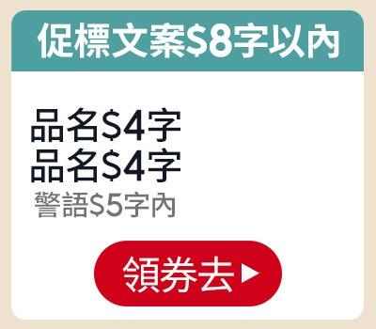
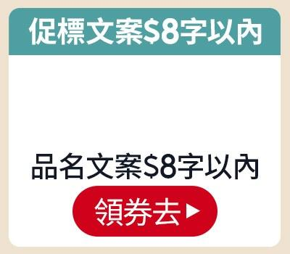
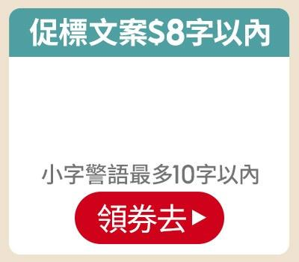
副區 | 副區 一排3（左／中／右） 左：款式 4-1（B-4-1） 中：款式 4-2（B-4-2） 右：款式 4-3（B-4-3） Band 12 | 左 |  |  |  |  | 中 |  |  |  |  | 右 |  |  |  |  |  | 左 |  | 中 |  |  |  | 右
 |  | 促標 |  |  |  | 限8字 | 促標 |  |  |  | 限8字 | 促標 |  |  |  | 限8字
 |  | 商品 (多圖用逗號分開) |  |  |  | 待填 | 商品 (多圖用逗號分開) |  |  |  | 待填 | 商品 (多圖用逗號分開) |  |  |  | 待填
 |  | 品名 |  |  |  | 限4字 | 品名 |  |  |  | 限8字 | 警語 |  |  |  | 限10字
 |  | 警語 |  |  |  | 限5字 | CTA |  |  |  | 限3字 | CTA |  |  |  | 限3字
 |  | CTA |  |  |  | 限3字

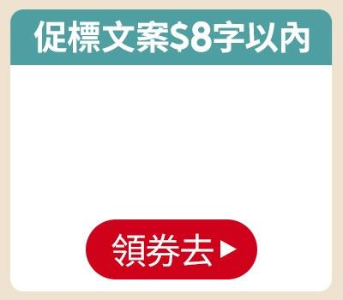
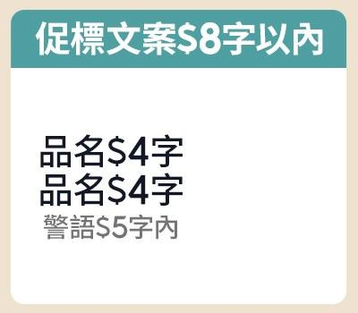
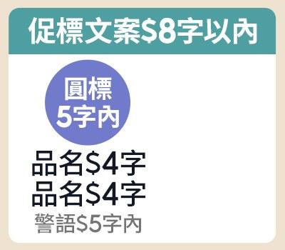
副區 | 副區 一排3（左／中／右） 左：款式 4-4（B-4-4） 中：款式 5-1（B-5-1） 右：款式 5-2（B-5-2） Band 13 | 左 |  |  |  |  | 中 |  |  |  |  | 右 |  |  |  |  |  | 左 |  | 中 |  |  |  | 右
 |  | 促標 |  |  |  | 限8字 | 促標 |  |  |  | 限8字 | 促標 |  |  |  | 限8字
 |  | 商品 (多圖用逗號分開) |  |  |  | 待填 | 商品 (多圖用逗號分開) |  |  |  | 待填 | 商品 (多圖用逗號分開) |  |  |  | 待填
 |  | CTA |  |  |  | 限3字 | 品名 |  |  |  | 限4字 | 品名 |  |  |  | 限4字
 |  |  |  |  |  |  | 品名 |  |  |  | 限4字 | 品名 |  |  |  | 限4字
 |  |  |  |  |  |  | 警語 |  |  |  | 限5字 | 警語 |  |  |  | 限5字
 |  |  |  |  |  |  |  |  |  |  |  | 圓標 |  |  |  | 限5字

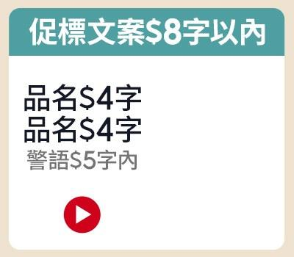
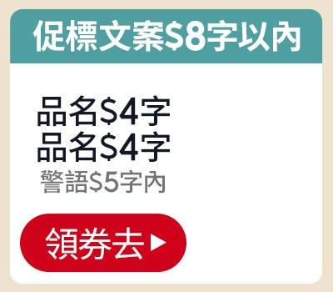
副區 | 副區 一排3（左／中／右） 左：款式 5-3（B-5-3） 中：款式 5-4（B-5-4） Band 14 | 左 |  |  |  |  | 中 |  |  |  |  |  |  |  |  |  |  | 左 |  | 中 |  |  |  | 右
 |  | 促標 |  |  |  | 限8字 | 促標 |  |  |  | 限8字
 |  | 商品 (多圖用逗號分開) |  |  |  | 待填 | 商品 (多圖用逗號分開) |  |  |  | 待填
 |  | 品名 |  |  |  | 限4字 | 品名 |  |  |  | 限4字
 |  | 品名 |  |  |  | 限4字 | 品名 |  |  |  | 限4字
 |  | 警語 |  |  |  | 限5字 | 警語 |  |  |  | 限5字
 |  | CTA | 固定 icon（不需填寫） |  |  | 鎖定 | CTA |  |  |  | 限3字

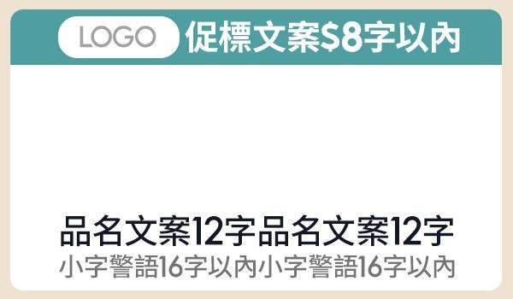
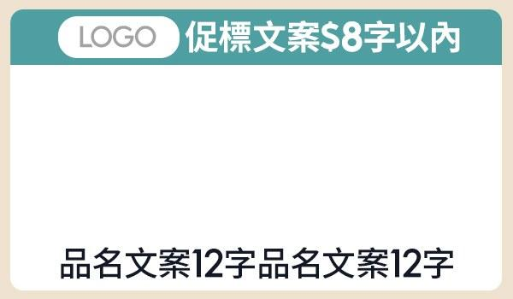
副區 | 副區 一排2（左／右） 左：款式 1-1（C-1-1） 右：款式 1-2（C-1-2） Band 15 | 左 |  |  |  |  |  |  |  | 右 |  |  |  |  |  |  |  | 左 |  |  |  | 右
 |  | 促標 |  |  |  |  |  |  | 限8字 | 促標 |  |  |  |  |  | 限8字
 |  | LOGO圖 |  |  |  |  |  |  | 待填 | LOGO圖 |  |  |  |  |  | 待填
 |  | 商品 (多圖用逗號分開) |  |  |  |  |  |  | 待填 | 商品 (多圖用逗號分開) |  |  |  |  |  | 待填
 |  | 品名 |  |  |  |  |  |  | 限12字 | 品名 |  |  |  |  |  | 限12字
 |  | 警語 |  |  |  |  |  |  | 限16字

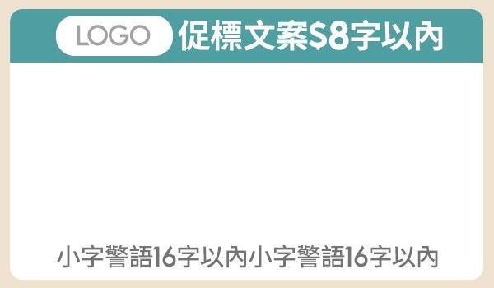
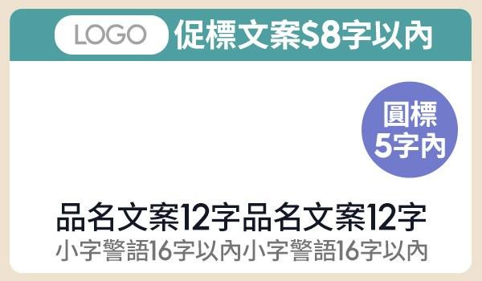
副區 | 副區 一排2（左／右） 左：款式 1-3（C-1-3） 右：款式 2-1（C-2-1） Band 16 | 左 |  |  |  |  |  |  |  | 右 |  |  |  |  |  |  |  | 左 |  |  |  | 右
 |  | 促標 |  |  |  |  |  |  | 限8字 | 促標 |  |  |  |  |  | 限8字
 |  | LOGO圖 |  |  |  |  |  |  | 待填 | LOGO圖 |  |  |  |  |  | 待填
 |  | 商品 (多圖用逗號分開) |  |  |  |  |  |  | 待填 | 商品 (多圖用逗號分開) |  |  |  |  |  | 待填
 |  | 警語 |  |  |  |  |  |  | 限16字 | 品名 |  |  |  |  |  | 限12字
 |  |  |  |  |  |  |  |  |  | 警語 |  |  |  |  |  | 限16字
 |  |  |  |  |  |  |  |  |  | 圓標 |  |  |  |  |  | 限5字

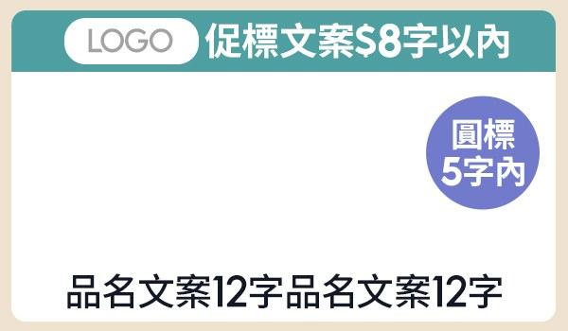
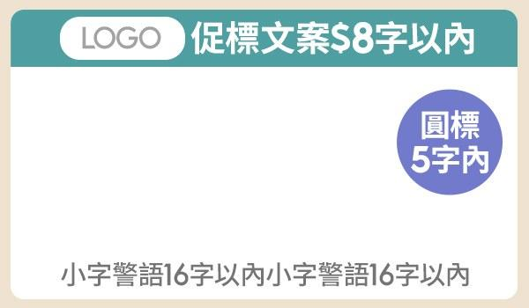
副區 | 副區 一排2（左／右） 左：款式 2-2（C-2-2） 右：款式 2-3（C-2-3） Band 17 | 左 |  |  |  |  |  |  |  | 右 |  |  |  |  |  |  |  | 左 |  |  |  | 右
 |  | 促標 |  |  |  |  |  |  | 限8字 | 促標 |  |  |  |  |  | 限8字
 |  | LOGO圖 |  |  |  |  |  |  | 待填 | LOGO圖 |  |  |  |  |  | 待填
 |  | 商品 (多圖用逗號分開) |  |  |  |  |  |  | 待填 | 商品 (多圖用逗號分開) |  |  |  |  |  | 待填
 |  | 品名 |  |  |  |  |  |  | 限12字 | 警語 |  |  |  |  |  | 限16字
 |  | 圓標 |  |  |  |  |  |  | 限5字 | 圓標 |  |  |  |  |  | 限5字

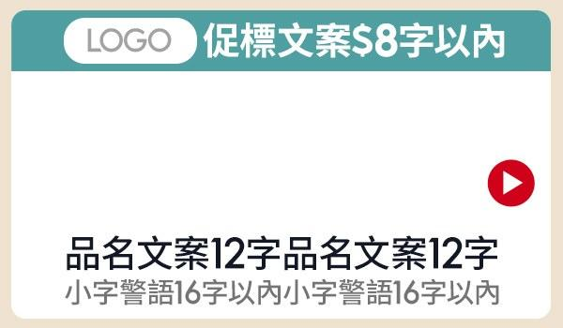
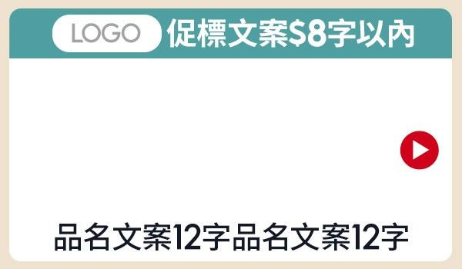
副區 | 副區 一排2（左／右） 左：款式 3-1（C-3-1） 右：款式 3-2（C-3-2） Band 18 | 左 |  |  |  |  |  |  |  | 右 |  |  |  |  |  |  |  | 左 |  |  |  | 右
 |  | 促標 |  |  |  |  |  |  | 限8字 | 促標 |  |  |  |  |  | 限8字
 |  | LOGO圖 |  |  |  |  |  |  | 待填 | LOGO圖 |  |  |  |  |  | 待填
 |  | 商品 (多圖用逗號分開) |  |  |  |  |  |  | 待填 | 商品 (多圖用逗號分開) |  |  |  |  |  | 待填
 |  | 品名 |  |  |  |  |  |  | 限12字 | 品名 |  |  |  |  |  | 限12字
 |  | 警語 |  |  |  |  |  |  | 限16字 | CTA | 固定 icon（不需填寫） |  |  |  |  | 鎖定
 |  | CTA | 固定 icon（不需填寫） |  |  |  |  |  | 鎖定

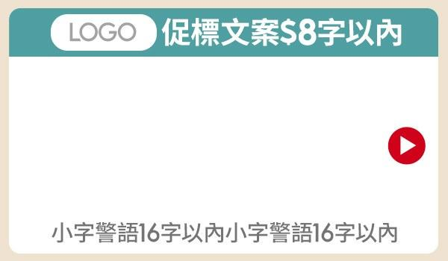
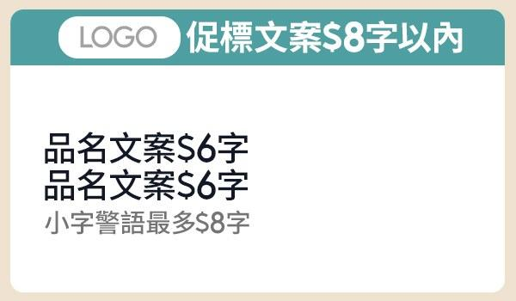
副區 | 副區 一排2（左／右） 左：款式 3-3（C-3-3） 右：款式 4-1（C-4-1） Band 19 | 左 |  |  |  |  |  |  |  | 右 |  |  |  |  |  |  |  | 左 |  |  |  | 右
 |  | 促標 |  |  |  |  |  |  | 限8字 | 促標 |  |  |  |  |  | 限8字
 |  | LOGO圖 |  |  |  |  |  |  | 待填 | LOGO圖 |  |  |  |  |  | 待填
 |  | 商品 (多圖用逗號分開) |  |  |  |  |  |  | 待填 | 商品 (多圖用逗號分開) |  |  |  |  |  | 待填
 |  | 警語 |  |  |  |  |  |  | 限16字 | 品名 |  |  |  |  |  | 限6字
 |  | CTA | 固定 icon（不需填寫） |  |  |  |  |  | 鎖定 | 品名 |  |  |  |  |  | 限6字
 |  |  |  |  |  |  |  |  |  | 警語 |  |  |  |  |  | 限8字

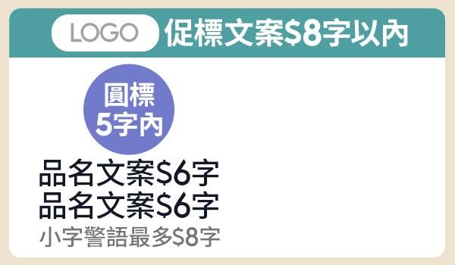

副區 | 副區 一排2（左／右） 左：款式 4-2（C-4-2） 右：款式 4-3（C-4-3） Band 20 | 左 |  |  |  |  |  |  |  | 右 |  |  |  |  |  |  |  | 左 |  |  |  | 右
 |  | 促標 |  |  |  |  |  |  | 限8字 | 促標 |  |  |  |  |  | 限8字
 |  | LOGO圖 |  |  |  |  |  |  | 待填 | LOGO圖 |  |  |  |  |  | 待填
 |  | 商品 (多圖用逗號分開) |  |  |  |  |  |  | 待填 | 商品 (多圖用逗號分開) |  |  |  |  |  | 待填
 |  | 品名 |  |  |  |  |  |  | 限6字 | 品名 |  |  |  |  |  | 限6字
 |  | 品名 |  |  |  |  |  |  | 限6字 | 品名 |  |  |  |  |  | 限6字
 |  | 警語 |  |  |  |  |  |  | 限8字 | 警語 |  |  |  |  |  | 限8字
 |  | 圓標 |  |  |  |  |  |  | 限5字 | CTA | 固定 icon（不需填寫） |  |  |  |  | 鎖定


副區 | 副區 一排2（左／右） 左：款式 4-4（C-4-4） Band 21 | 左 |  |  |  |  |  |  |  | 右 |  |  |  |  |  |  |  | 左 |  |  |  | 右
 |  | 促標 |  |  |  |  |  |  | 限8字
 |  | LOGO圖 |  |  |  |  |  |  | 待填
 |  | 商品 (多圖用逗號分開) |  |  |  |  |  |  | 待填
 |  | 品名 |  |  |  |  |  |  | 限6字
 |  | 品名 |  |  |  |  |  |  | 限6字
 |  | 警語 |  |  |  |  |  |  | 限8字
 |  | CTA |  |  |  |  |  |  | 限3字



副區 | 副區 一排2（左／右） 左：款式 1-1（D-1-1） 右：款式 1-2（D-1-2） Band 22 | 左 |  |  |  |  |  |  |  | 右 |  |  |  |  |  |  |  | 左 |  |  |  | 右
 |  | 促標 |  |  |  |  |  |  | 限12字 | 促標 |  |  |  |  |  | 限12字
 |  | 商品 (多圖用逗號分開) |  |  |  |  |  |  | 待填 | 商品 (多圖用逗號分開) |  |  |  |  |  | 待填
 |  | 品名 |  |  |  |  |  |  | 限12字 | 品名 |  |  |  |  |  | 限12字
 |  | 警語 |  |  |  |  |  |  | 限16字



副區 | 副區 一排2（左／右） 左：款式 1-3（D-1-3） 右：款式 2-1（D-2-1） Band 23 | 左 |  |  |  |  |  |  |  | 右 |  |  |  |  |  |  |  | 左 |  |  |  | 右
 |  | 促標 |  |  |  |  |  |  | 限12字 | 促標 |  |  |  |  |  | 限12字
 |  | 商品 (多圖用逗號分開) |  |  |  |  |  |  | 待填 | 商品 (多圖用逗號分開) |  |  |  |  |  | 待填
 |  | 警語 |  |  |  |  |  |  | 限16字 | 品名 |  |  |  |  |  | 限12字
 |  |  |  |  |  |  |  |  |  | 警語 |  |  |  |  |  | 限16字
 |  |  |  |  |  |  |  |  |  | 圓標 |  |  |  |  |  | 限5字



副區 | 副區 一排2（左／右） 左：款式 2-2（D-2-2） 右：款式 2-3（D-2-3） Band 24 | 左 |  |  |  |  |  |  |  | 右 |  |  |  |  |  |  |  | 左 |  |  |  | 右
 |  | 促標 |  |  |  |  |  |  | 限12字 | 促標 |  |  |  |  |  | 限12字
 |  | 商品 (多圖用逗號分開) |  |  |  |  |  |  | 待填 | 商品 (多圖用逗號分開) |  |  |  |  |  | 待填
 |  | 品名 |  |  |  |  |  |  | 限12字 | 警語 |  |  |  |  |  | 限16字
 |  | 圓標 |  |  |  |  |  |  | 限5字 | 圓標 |  |  |  |  |  | 限5字



副區 | 副區 一排2（左／右） 左：款式 3-1（D-3-1） 右：款式 3-2（D-3-2） Band 25 | 左 |  |  |  |  |  |  |  | 右 |  |  |  |  |  |  |  | 左 |  |  |  | 右
 |  | 促標 |  |  |  |  |  |  | 限12字 | 促標 |  |  |  |  |  | 限12字
 |  | 商品 (多圖用逗號分開) |  |  |  |  |  |  | 待填 | 商品 (多圖用逗號分開) |  |  |  |  |  | 待填
 |  | 品名 |  |  |  |  |  |  | 限12字 | 品名 |  |  |  |  |  | 限12字
 |  | 警語 |  |  |  |  |  |  | 限16字 | CTA | 固定 icon（不需填寫） |  |  |  |  | 鎖定
 |  | CTA | 固定 icon（不需填寫） |  |  |  |  |  | 鎖定



副區 | 副區 一排2（左／右） 左：款式 3-3（D-3-3） 右：款式 4-1（D-4-1） Band 26 | 左 |  |  |  |  |  |  |  | 右 |  |  |  |  |  |  |  | 左 |  |  |  | 右
 |  | 促標 |  |  |  |  |  |  | 限12字 | 促標 |  |  |  |  |  | 限12字
 |  | 商品 (多圖用逗號分開) |  |  |  |  |  |  | 待填 | 商品 (多圖用逗號分開) |  |  |  |  |  | 待填
 |  | 警語 |  |  |  |  |  |  | 限16字 | 品名 |  |  |  |  |  | 限6字
 |  | CTA | 固定 icon（不需填寫） |  |  |  |  |  | 鎖定 | 品名 |  |  |  |  |  | 限6字
 |  |  |  |  |  |  |  |  |  | 警語 |  |  |  |  |  | 限8字



副區 | 副區 一排2（左／右） 左：款式 4-2（D-4-2） 右：款式 4-3（D-4-3） Band 27 | 左 |  |  |  |  |  |  |  | 右 |  |  |  |  |  |  |  | 左 |  |  |  | 右
 |  | 促標 |  |  |  |  |  |  | 限12字 | 促標 |  |  |  |  |  | 限12字
 |  | 商品 (多圖用逗號分開) |  |  |  |  |  |  | 待填 | 商品 (多圖用逗號分開) |  |  |  |  |  | 待填
 |  | 品名 |  |  |  |  |  |  | 限6字 | 品名 |  |  |  |  |  | 限6字
 |  | 品名 |  |  |  |  |  |  | 限6字 | 品名 |  |  |  |  |  | 限6字
 |  | 警語 |  |  |  |  |  |  | 限8字 | 警語 |  |  |  |  |  | 限8字
 |  | 圓標 |  |  |  |  |  |  | 限5字 | CTA | 固定 icon（不需填寫） |  |  |  |  | 鎖定


副區 | 副區 一排2（左／右） 左：款式 4-4（D-4-4） Band 28 | 左 |  |  |  |  |  |  |  |  |  |  |  |  |  |  |  | 左 |  |  |  | 右
 |  | 促標 |  |  |  |  |  |  | 限12字
 |  | 商品 (多圖用逗號分開) |  |  |  |  |  |  | 待填
 |  | 品名 |  |  |  |  |  |  | 限6字
 |  | 品名 |  |  |  |  |  |  | 限6字
 |  | 警語 |  |  |  |  |  |  | 限8字
 |  | CTA |  |  |  |  |  |  | 限3字



副區 | 副區 一排2（左／右） 左：款式 1-1（E-1-1） 右：款式 1-2（E-1-2） Band 29 | 左 |  |  |  |  |  |  |  | 右 |  |  |  |  |  |  |  | 左 |  |  |  | 右
 |  | 促標 |  |  |  |  |  |  | 限8字 | 促標 |  |  |  |  |  | 限8字
 |  | LOGO圖 |  |  |  |  |  |  | 待填 | LOGO圖 |  |  |  |  |  | 待填
 |  | 商品 (多圖用逗號分開) |  |  |  |  |  |  | 待填 | 商品 (多圖用逗號分開) |  |  |  |  |  | 待填
 |  | 分欄 | 左1 |  |  | 左2 |  |  |  | 分欄 | 右1 |  |  | 右2
 |  | 品名 |  |  | 限5字 |  |  |  | 限5字 | 品名 |  |  | 限5字 |  |  | 限5字
 |  | 警語 |  |  | 限6字 |  |  |  | 限6字 | 警語 |  |  | 限6字 |  |  | 限6字
 |  | 圓標 |  |  | 限5字 |  |  |  | 限5字



副區 | 副區 一排2（左／右） 左：款式 1-3（E-1-3） 右：款式 2-1（E-2-1） Band 30 | 左 |  |  |  |  |  |  |  | 右 |  |  |  |  |  |  |  | 左 |  |  |  | 右
 |  | 促標 |  |  |  |  |  |  | 限8字 | LOGO圖 |  |  |  |  |  | 待填
 |  | LOGO圖 |  |  |  |  |  |  | 待填 | 商品 (多圖用逗號分開) |  |  |  |  |  | 待填
 |  | 商品 (多圖用逗號分開) |  |  |  |  |  |  | 待填
 |  | 分欄 | 左1 |  |  | 左2 |  |  |  | 分欄 | 右1 |  |  | 右2
 |  | 品名 |  |  | 限5字 |  |  |  | 限5字 | 品名 |  |  | 限5字 |  |  | 限5字
 |  |  |  |  |  |  |  |  |  | 警語 |  |  | 限6字 |  |  | 限6字
 |  |  |  |  |  |  |  |  |  | 圓標 |  |  | 限5字 |  |  | 限5字



副區 | 副區 一排2（左／右） 左：款式 2-2（E-2-2） 右：款式 2-3（E-2-3） Band 31 | 左 |  |  |  |  |  |  |  | 右 |  |  |  |  |  |  |  | 左 |  |  |  | 右
 |  | LOGO圖 |  |  |  |  |  |  | 待填 | LOGO圖 |  |  |  |  |  | 待填
 |  | 商品 (多圖用逗號分開) |  |  |  |  |  |  | 待填 | 商品 (多圖用逗號分開) |  |  |  |  |  | 待填
 |  | 分欄 | 左1 |  |  | 左2 |  |  |  | 分欄 | 右1 |  |  | 右2
 |  | 品名 |  |  | 限5字 |  |  |  | 限5字 | 品名 |  |  | 限5字 |  |  | 限5字
 |  | 警語 |  |  | 限6字 |  |  |  | 限6字


副區 | 副區 一排4（左1／左2／右1／右2） 左1：款式 1-1（F-1-1） 左2：款式 1-1（F-1-1） 右1：款式 1-1（F-1-1） 右2：款式 1-1（F-1-1） Band 32 | 左1 |  |  |  | 左2 |  |  |  | 右1 |  |  |  | 右2 |  |  |  | 左1 | 左2 |  |  | 右1 |  |  | 右2
 |  | LOGO圖 |  |  | 待填 | LOGO圖 |  |  | 待填 | LOGO圖 |  |  | 待填 | LOGO圖 |  | 待填
 |  | 商品 (多圖用逗號分開) |  |  | 待填 | 商品 (多圖用逗號分開) |  |  | 待填 | 商品 (多圖用逗號分開) |  |  | 待填 | 商品 (多圖用逗號分開) |  | 待填
 |  | 品名 |  |  | 限5字 | 品名 |  |  | 限5字 | 品名 |  |  | 限5字 | 品名 |  | 限5字
 |  | 警語 |  |  | 限6字 | 警語 |  |  | 限6字 | 警語 |  |  | 限6字 | 警語 |  | 限6字


MSBN | MSBN-A-1-1 MSBN-A-1-1 Band 33 | 左 |  |  |  |  |  |  |  | 右 |  |  |  |  |  |  |  | MSBN-A-1-1
 |  | 促標 |  |  |  |  |  |  | 限7字 | 商品 (多圖用逗號分開) |  |  |  |  |  | 待填
 |  | 品名 |  |  |  |  |  |  | 限8字 | 代言人圖 |  |  |  |  |  | 待填
 |  | 品名 |  |  |  |  |  |  | 限8字 | 圓標 |  |  |  |  |  | 限5字
 |  | 警語 |  |  |  |  |  |  | 限9字 | 簽名小字 |  |  |  |  |  | 限5字
 |  |  |  |  |  |  |  |  |  | 簽名小字 |  |  |  |  |  | 限5字
 |  |  |  |  |  |  |  |  |  | 簽名圖 |  |  |  |  |  | 待填
 |  |  |  |  |  |  |  |  |  | CTA (放03字) |  |  |  |  |  | 待填


MSBN | MSBN-A-1-2 MSBN-A-1-2 Band 34 | 左 |  |  |  |  |  |  |  | 右 |  |  |  |  |  |  |  | MSBN-A-1-2
 |  | 商品 (多圖用逗號分開) |  |  |  |  |  |  | 待填 | 促標 |  |  |  |  |  | 限7字
 |  | 代言人圖 |  |  |  |  |  |  | 待填 | 品名 |  |  |  |  |  | 限8字
 |  | 圓標 |  |  |  |  |  |  | 限5字 | 品名 |  |  |  |  |  | 限8字
 |  | 簽名小字 |  |  |  |  |  |  | 限5字 | 警語 |  |  |  |  |  | 限9字
 |  | 簽名小字 |  |  |  |  |  |  | 限5字
 |  | 簽名圖 |  |  |  |  |  |  | 待填
 |  | CTA (放03字) |  |  |  |  |  |  | 待填


MSBN | MSBN-A-2-1 MSBN-A-2-1 Band 35 | 左 |  |  |  | 右 |  |  |  |  |  |  |  |  |  |  |  | MSBN-A-2-1
 |  | 圓標 |  |  | 限5字 | 圓標 |  |  | 限5字
 |  | 簽名小字 |  |  | 限5字 | 簽名小字 |  |  | 限5字
 |  | 簽名小字 |  |  | 限5字 | 簽名小字 |  |  | 限5字
 |  | 品名 |  |  | 限10字 | 品名 |  |  | 限10字
 |  | 特色 |  |  | 限8字 | 特色 |  |  | 限8字
 |  | 商品 (多圖用逗號分開) |  |  | 待填 | 商品 (多圖用逗號分開) |  |  | 待填
 |  | 代言人圖 |  |  | 待填 | 代言人圖 |  |  | 待填
 |  | 簽名圖 |  |  | 待填 | 簽名圖 |  |  | 待填


MSBN | MSBN-A-2-2 MSBN-A-2-2 Band 36 | 左 |  |  |  | 右 |  |  |  |  |  |  |  |  |  |  |  | MSBN-A-2-2
 |  | 促標 |  |  | 限6字 | 促標 |  |  | 限6字
 |  | 商品 (多圖用逗號分開) |  |  | 待填 | 商品 (多圖用逗號分開) |  |  | 待填
 |  | 贈品圖 |  |  | 待填 | 贈品圖 |  |  | 待填
 |  | 品名 |  |  | 限8字 | 品名 |  |  | 限8字
 |  | 品名 |  |  | 限8字 | 品名 |  |  | 限8字
 |  | 圓標 |  |  | 限5字 | 圓標 |  |  | 限5字


MSBN | MSBN-A-2-3 MSBN-A-2-3 Band 37 | 左 |  |  |  | 右 |  |  |  |  |  |  |  |  |  |  |  | MSBN-A-2-3
 |  | 促標 |  |  | 限6字 | 促標 |  |  | 限6字
 |  | 商品 (多圖用逗號分開) |  |  | 待填 | 商品 (多圖用逗號分開) |  |  | 待填
 |  | 品名 |  |  | 限8字 | 品名 |  |  | 限8字
 |  | 品名 |  |  | 限8字 | 品名 |  |  | 限8字
 |  | 圓標 |  |  | 限5字 | 圓標 |  |  | 限5字
 |  | 色塊(填色碼#) | #a9c5ff |  |  | 色塊(填色碼#) | #ffbda9

MSBN | MSBN-A-2-4 MSBN-A-2-4 Band 38 | 左 |  |  |  | 右 |  |  |  |  |  |  |  |  |  |  |  | MSBN-A-2-4
 |  | LOGO圖 |  |  | 待填 | LOGO圖 |  |  | 待填


MSBN | MSBN-A-3-1 MSBN-A-3-1 Band 39 | 左 |  |  |  | 中 |  |  |  | 右 |  |  |  |  |  |  |  | MSBN-A-3-1
 |  | 商品 (多圖用逗號分開) |  |  | 待填 | 商品 (多圖用逗號分開) |  |  | 待填 | 商品 (多圖用逗號分開) |  |  | 待填
 |  | 贈品圖 |  |  | 待填 | 贈品圖 |  |  | 待填 | 贈品圖 |  |  | 待填
 |  | 圓標 |  |  | 限5字 | 圓標 |  |  | 限5字 | 圓標 |  |  | 限5字
 |  | 品名 |  |  | 限7字 | 品名 |  |  | 限7字 | 品名 |  |  | 限7字

MSBN | MSBN-A-3-2 MSBN-A-3-2 Band 40 | 左 |  |  |  | 中 |  |  |  | 右 |  |  |  |  |  |  |  | MSBN-A-3-2
 |  | LOGO圖 |  |  | 待填 | LOGO圖 |  |  | 待填 | LOGO圖 |  |  | 待填


MSBN | MSBN-B-1-1 MSBN-B-1-1 Band 41 | 左 |  |  |  | 右 |  |  |  |  |  |  |  |  |  |  |  | MSBN-B-1-1
 |  | 代言人小字 |  |  | 限8字 | 促標 |  |  | 限7字
 |  | 代言人小字 |  |  | 限8字 | 品名 |  |  | 限8字
 |  | 商品圖 |  |  | 待填 | 品名 |  |  | 限8字
 |  |  |  |  |  | 警語 |  |  | 限9字
 |  |  |  |  |  | CTA (放03字) |  |  | 待填


MSBN | MSBN-B-1-2 MSBN-B-1-2 Band 42 | 左 |  |  |  | 右 |  |  |  |  |  |  |  |  |  |  |  | MSBN-B-1-2
 |  | 代言人小字 |  |  | 限8字 | 促標 |  |  | 限7字
 |  | 代言人小字 |  |  | 限8字 | 品名 |  |  | 限8字
 |  | 商品圖 |  |  | 待填 | 品名 |  |  | 限8字
 |  |  |  |  |  | 警語 |  |  | 限9字


MSBN | MSBN-B-1-3 MSBN-B-1-3 Band 43 | 左 |  |  |  | 右 |  |  |  |  |  |  |  |  |  |  |  | MSBN-B-1-3
 |  | 代言人小字 |  |  | 限8字 | LOGO圖 |  |  | 待填
 |  | 代言人小字 |  |  | 限8字 | 文案 |  |  | 限10字
 |  | 商品圖 |  |  | 待填 | CTA (放03字) |  |  | 待填


MSBN | MSBN-B-1-4 MSBN-B-1-4 Band 44 | 左右 |  |  |  |  |  |  |  |  |  |  |  |  |  |  |  | MSBN-B-1-4
 |  | 代言人小字 |  |  | 限8字
 |  | 代言人小字 |  |  | 限8字
 |  | 商品圖 |  |  | 待填


MSBN | MSBN-B-2-1 MSBN-B-2-1 Band 45 | 左 |  |  |  | 右 |  |  |  |  |  |  |  |  |  |  |  | MSBN-B-2-1
 |  | 促標 |  |  | 限8字 | 促標 |  |  | 限8字
 |  | 商品 (多圖用逗號分開) |  |  | 待填 | 商品 (多圖用逗號分開) |  |  | 待填
 |  | 品名 |  |  | 限6字 | 品名 |  |  | 限6字
 |  | 品名 |  |  | 限6字 | 品名 |  |  | 限6字
 |  | 特色 |  |  | 限5字 | 特色 |  |  | 限5字
 |  | CTA (放03字) |  |  | 待填 | CTA (放03字) |  |  | 待填


MSBN | MSBN-B-2-2 MSBN-B-2-2 Band 46 | 左 |  |  |  | 右 |  |  |  |  |  |  |  |  |  |  |  | MSBN-B-2-2
 |  | 促標 |  |  | 限8字 | 促標 |  |  | 限8字
 |  | 商品 (多圖用逗號分開) |  |  | 待填 | 商品 (多圖用逗號分開) |  |  | 待填
 |  | 品名 |  |  | 限10字 | 品名 |  |  | 限10字
 |  | 特色 |  |  | 限8字 | 特色 |  |  | 限8字


MSBN | MSBN-B-2-3 MSBN-B-2-3 Band 47 | 左 |  |  |  | 右 |  |  |  |  |  |  |  |  |  |  |  | MSBN-B-2-3
 |  | 促標 |  |  | 限8字 | 促標 |  |  | 限8字
 |  | 商品 (多圖用逗號分開) |  |  | 待填 | 商品 (多圖用逗號分開) |  |  | 待填
 |  | 品名 |  |  | 限10字 | 品名 |  |  | 限10字
 |  | 特色 |  |  | 限8字 | 特色 |  |  | 限8字


MSBN | MSBN-B-3-1 MSBN-B-3-1 Band 48 | 左 |  |  |  | 中 |  |  |  | 右 |  |  |  |  |  |  |  | MSBN-B-3-1
 |  | 促標 |  |  | 限7字 | 商品 (多圖用逗號分開) |  |  | 待填 | 商品 (多圖用逗號分開) |  |  | 待填
 |  | 品名 |  |  | 限8字 | 圓標 |  |  | 限5字 | 圓標 |  |  | 限5字
 |  | 品名 |  |  | 限8字 | 品名 |  |  | 限7字 | 品名 |  |  | 限7字
 |  |  |  |  |  | 警語 |  |  | 限8字 | 警語 |  |  | 限8字


MSBN | MSBN-B-3-2 MSBN-B-3-2 Band 49 | 左 |  |  |  | 中 |  |  |  | 右 |  |  |  |  |  |  |  | MSBN-B-3-2
 |  | 商品 (多圖用逗號分開) |  |  | 待填 | 商品 (多圖用逗號分開) |  |  | 待填 | 商品 (多圖用逗號分開) |  |  | 待填
 |  | 警語 |  |  | 限8字 | 警語 |  |  | 限8字 | 警語 |  |  | 限8字
 |  | 圓標 |  |  | 限5字 | 圓標 |  |  | 限5字 | 圓標 |  |  | 限5字
 |  | 品名 |  |  | 限6字 | 品名 |  |  | 限6字 | 品名 |  |  | 限6字


MSBN | MSBN-B-3-3 MSBN-B-3-3 Band 50 | 右 |  |  |  | 中 |  |  |  | 左 |  |  |  |  |  |  |  | MSBN-B-3-3
 |  | LOGO圖 |  |  | 待填 | LOGO圖 |  |  | 待填 | LOGO圖 |  |  | 待填
 |  | 品名 |  |  | 限7字 | 品名 |  |  | 限7字 | 品名 |  |  | 限7字
 |  | CTA (放03字) |  |  | 待填 | CTA (放03字) |  |  | 待填 | CTA (放03字) |  |  | 待填


MSBN | MSBN-B-3-4 MSBN-B-3-4 Band 51 | 右 |  |  |  | 中 |  |  |  | 左 |  |  |  | — |  |  |  | MSBN-B-3-4
 |  | 商品圖 |  |  | 待填 | 商品圖 |  |  | 待填 | 商品圖 |  |  | 待填
 |  | 品名 |  |  | 限7字 | 品名 |  |  | 限7字 | 品名 |  |  | 限7字
 |  | 警語 |  |  | 限8字 | 警語 |  |  | 限8字 | 警語 |  |  | 限8字


MSBN | MSBN-B-4-1 MSBN-B-4-1 Band 52 | 右 |  |  |  | 中右 |  |  |  | 中左 |  |  |  | 左 |  |  |  | MSBN-B-4-1
 |  | 促標 |  |  | 限5字 | 促標 |  |  | 限5字 | 促標 |  |  | 限5字 | 促標 |  | 限5字
 |  | 商品圖 |  |  | 待填 | 商品圖 |  |  | 待填 | 商品圖 |  |  | 待填 | 商品圖 |  | 待填
 |  | 品名 |  |  | 限5字 | 品名 |  |  | 限5字 | 品名 |  |  | 限5字 | 品名 |  | 限5字
 |  | CTA (放03字) |  |  | 待填 | CTA (放03字) |  |  | 待填 | CTA (放03字) |  |  | 待填 | CTA (放03字) |  | 待填


MSBN | MSBN-B-4-2 MSBN-B-4-2 Band 53 | 右 |  |  |  | 中右 |  |  |  | 中左 |  |  |  | 左 |  |  |  | MSBN-B-4-2
 |  | 促標 |  |  | 限5字 | 促標 |  |  | 限5字 | 促標 |  |  | 限5字 | 促標 |  | 限5字
 |  | 商品圖 |  |  | 待填 | 商品圖 |  |  | 待填 | 商品圖 |  |  | 待填 | 商品圖 |  | 待填
 |  | 品名 |  |  | 限5字 | 品名 |  |  | 限5字 | 品名 |  |  | 限5字 | 品名 |  | 限5字
 |  | 警語 |  |  | 限6字 | 警語 |  |  | 限6字 | 警語 |  |  | 限6字 | 警語 |  | 限6字


MSBN | MSBN-C-1-1 MSBN-C-1-1 Band 54 | 左右 |  |  |  |  |  |  |  |  |  |  |  |  |  |  |  | MSBN-C-1-1
 |  | 促標 |  |  |  |  |  |  |  |  |  |  |  |  |  | 限7字
 |  | 警語 |  |  |  |  |  |  |  |  |  |  |  |  |  | 限10字
 |  | 分欄 | 左 |  |  |  |  |  |  | 右
 |  | 文案 |  |  |  |  |  |  | 限6字 | LOGO圖 |  |  |  |  |  | 待填
 |  | 文案 |  |  |  |  |  |  | 限6字 | 文案 |  |  |  |  |  | 限6字
 |  |  |  |  |  |  |  |  |  | 文案 |  |  |  |  |  | 限6字


MSBN | MSBN-C-1-2 MSBN-C-1-2 Band 55 | 左右 |  |  |  |  |  |  |  |  |  |  |  |  |  |  |  | MSBN-C-1-2
 |  | 促標 |  |  |  |  |  |  |  |  |  |  |  |  |  | 限7字
 |  | 警語 |  |  |  |  |  |  |  |  |  |  |  |  |  | 限10字
 |  | 分欄 | 左 |  |  |  |  |  |  | 右
 |  | 文案 |  |  |  |  |  |  | 限6字 | LOGO圖 |  |  |  |  |  | 待填
 |  | 文案 |  |  |  |  |  |  | 限6字 | 文案 |  |  |  |  |  | 限6字
 |  |  |  |  |  |  |  |  |  | 文案 |  |  |  |  |  | 限6字


MSBN | MSBN-C-1-3 MSBN-C-1-3 Band 56 | 左右 |  |  |  |  |  |  |  |  |  |  |  |  |  |  |  | MSBN-C-1-3
 |  | 促標 |  |  |  |  |  |  |  |  |  |  |  |  |  | 限7字
 |  | 警語 |  |  |  |  |  |  |  |  |  |  |  |  |  | 限10字
 |  | 分欄 | 左 |  |  |  |  |  |  | 右
 |  | 文案 |  |  |  |  |  |  | 限6字 | 文案 |  |  |  |  |  | 限6字
 |  | 文案 |  |  |  |  |  |  | 限6字 | 文案 |  |  |  |  |  | 限6字


MSBN | MSBN-C-1-4 MSBN-C-1-4 Band 57 | 左 |  |  |  |  | 中 |  |  |  |  | 右 |  |  |  |  |  | MSBN-C-1-4
 |  | 促標 |  |  |  | 限6字 | 促標 |  |  |  | 限6字 | 促標 |  |  |  | 限6字
 |  | 促標 |  |  |  | 限6字 | 促標 |  |  |  | 限6字 | 促標 |  |  |  | 限6字
 |  | 文案 |  |  |  | 限4字 | 文案 |  |  |  | 限4字 | 信用卡圖 |  |  |  | 待填
 |  | 文案 |  |  |  | 限4字 | 文案 |  |  |  | 限4字 | CTA (放03字) |  |  |  | 待填
 |  | CTA (放03字) |  |  |  | 待填 | CTA (放03字) |  |  |  | 待填


MSBN | MSBN-C-1-5 MSBN-C-1-5 Band 58 | 左 |  |  |  |  | 中 |  |  |  |  | 右 |  |  |  |  |  | MSBN-C-1-5
 |  | 商品圖 |  |  |  | 待填 | 促標 |  |  |  | 限6字 | 促標 |  |  |  | 限6字
 |  |  |  |  |  |  | 促標 |  |  |  | 限6字 | 促標 |  |  |  | 限6字
 |  |  |  |  |  |  | 文案 |  |  |  | 限4字 | 文案 |  |  |  | 限4字
 |  |  |  |  |  |  | 文案 |  |  |  | 限4字 | 文案 |  |  |  | 限4字
 |  |  |  |  |  |  |  |  |  |  |  | LOGO圖 |  |  |  | 待填
 |  |  |  |  |  |  |  |  |  |  |  | CTA (放03字) |  |  |  | 待填


MSBN | MSBN-D-1-1-1 MSBN-D-1-1-1 Band 59 | 左 |  |  |  |  | 右 |  |  |  |  |  |  |  |  |  |  | MSBN-D-1-1-1
 |  | 商品圖 |  |  |  |  | 商品圖
 |  | 品名 |  |  |  | 限9字 | 品名 |  |  |  | 限9字
 |  | CTA (放03字) |  |  |  | 限3字 | CTA (放03字) |  |  |  | 限3字


MSBN | MSBN-D-1-1-2 MSBN-D-1-1-2 Band 60 | 左 |  |  |  |  | 右 |  |  |  |  |  |  |  |  |  |  | MSBN-D-1-1-2
 |  | 商品圖 |  |  |  |  | 商品圖
 |  | CTA (放03字) |  |  |  | 限3字 | CTA (放03字) |  |  |  | 限3字


MSBN | MSBN-D-1-2 MSBN-D-1-2 Band 61 | 左 |  |  |  |  | 中 |  |  |  |  | 右 |  |  |  |  |  | MSBN-D-1-2
 |  | 項目文字 |  |  |  | 限4字 | 內文 |  |  |  | 限9字 | 內文 |  |  |  | 限9字
 |  | 項目文字 |  |  |  | 限4字 | 內文 |  |  |  | 限9字 | 內文 |  |  |  | 限9字
 |  | 項目文字 |  |  |  | 限4字 | 內文 |  |  |  | 限9字 | 內文 |  |  |  | 限9字
 |  | 項目文字 |  |  |  | 限4字 | 內文 |  |  |  | 限9字 | 內文 |  |  |  | 限9字
 |  | 項目文字 |  |  |  | 限4字 | 內文 |  |  |  | 限9字 | 內文 |  |  |  | 限9字


MSBN | MSBN-D-1-3 MSBN-D-1-3 Band 62 | 左 |  |  |  |  | 中 |  |  |  |  | 右 |  |  |  |  |  | MSBN-D-1-3
 |  | 項目文字 |  |  |  | 限4字 | 內文 |  |  |  | 限9字 | 內文 |  |  |  | 限9字
 |  | 項目文字 |  |  |  | 限4字 | 內文 |  |  |  | 限9字 | 內文 |  |  |  | 限9字
 |  | 項目文字 |  |  |  | 限4字 | 內文 |  |  |  | 限9字 | 內文 |  |  |  | 限9字
 |  | 項目文字 |  |  |  | 限4字 | 內文 |  |  |  | 限9字 | 內文 |  |  |  | 限9字
 |  | 項目文字 |  |  |  | 限4字 | 內文 |  |  |  | 限9字 | 內文 |  |  |  | 限9字


MSBN | MSBN-D-2-1-1 MSBN-D-2-1-1 Band 63 | 左 |  |  |  |  | 中 |  |  |  |  | 右 |  |  |  |  |  | MSBN-D-2-1-1
 |  | 商品圖 |  |  |  |  | 商品圖 |  |  |  |  | 商品圖
 |  | 品名 |  |  |  | 限6字 | 品名 |  |  |  | 限6字 | 品名 |  |  | 限6字
 |  | CTA (放03字) |  |  |  | 限3字 | CTA (放03字) |  |  |  | 限3字 | CTA (放03字) |  |  | 限3字


MSBN | MSBN-D-2-1-2 MSBN-D-2-1-2 Band 64 | 左 |  |  |  |  | 中 |  |  |  |  | 右 |  |  |  |  |  | MSBN-D-2-1-2
 |  | 商品圖 |  |  |  |  | 商品圖 |  |  |  |  | 商品圖
 |  | CTA (放03字) |  |  |  | 限3字 | CTA (放03字) |  |  |  | 限3字 | CTA (放03字) |  |  |  | 限3字
 |  | 顏色(#色號) |  |  |  |  | 顏色(#色號) |  |  |  |  | 顏色(#色號)
 |  | 顏色(#色號) |  |  |  |  | 顏色(#色號) |  |  |  |  | 顏色(#色號)
 |  | 顏色(有的話) |  |  |  |  | 顏色(有的話) |  |  |  |  | 顏色(有的話)
 |  | 顏色(有的話) |  |  |  |  | 顏色(有的話) |  |  |  |  | 顏色(有的話)


MSBN | MSBN-D-2-2 MSBN-D-2-2 Band 65 | 左 |  |  |  |  | 中 |  |  |  |  | 右 |  |  |  |  |  | MSBN-D-2-2
 |  | 項目文字 |  |  |  | 限4字 | 內文 |  |  |  | 限6字 | 內文 |  |  |  | 限6字
 |  | 項目文字 |  |  |  | 限4字 | 內文 |  |  |  | 限6字 | 內文 |  |  |  | 限6字
 |  | 項目文字 |  |  |  | 限4字 | 內文 |  |  |  | 限6字 | 內文 |  |  |  | 限6字
 |  | 項目文字 |  |  |  | 限4字 | 內文 |  |  |  | 限6字 | 內文 |  |  |  | 限6字
 |  | 項目文字 |  |  |  | 限4字 | 內文 |  |  |  | 限6字 | 內文 |  |  |  | 限6字


MSBN | MSBN-D-2-3 MSBN-D-2-3 Band 66 | 左 |  |  |  |  | 中 |  |  |  |  | 右 |  |  |  |  |  | MSBN-D-2-3
 |  | 項目文字 |  |  |  | 限4字 | 內文 |  |  |  | 限6字 | 內文 |  |  |  | 限6字
 |  | 項目文字 |  |  |  | 限4字 | 內文 |  |  |  | 限6字 | 內文 |  |  |  | 限6字
 |  | 項目文字 |  |  |  | 限4字 | 內文 |  |  |  | 限6字 | 內文 |  |  |  | 限6字
 |  | 項目文字 |  |  |  | 限4字 | 內文 |  |  |  | 限6字 | 內文 |  |  |  | 限6字
 |  | 項目文字 |  |  |  | 限4字 | 內文 |  |  |  | 限6字 | 內文 |  |  |  | 限6字


MSBN | MSBN-D-3-1 MSBN-D-3-1 Band 67 | 左 |  |  |  |  | 中 |  |  |  |  | 右 |  |  |  |  |  | MSBN-D-3-1
 |  | 內文 |  |  |  | 限9字 | 項目文字 |  |  |  | 限4字 | 內文 |  |  |  | 限9字
 |  | 內文 |  |  |  | 限9字 | 項目文字 |  |  |  | 限4字 | 內文 |  |  |  | 限9字
 |  | 內文 |  |  |  | 限9字 | 項目文字 |  |  |  | 限4字 | 內文 |  |  |  | 限9字
 |  | 內文 |  |  |  | 限9字 | 項目文字 |  |  |  | 限4字 | 內文 |  |  |  | 限9字
 |  | 內文 |  |  |  | 限9字 | 項目文字 |  |  |  | 限4字 | 內文 |  |  |  | 限9字

 |  | 第1顆 |  |  |  |  | 第2顆 |  |  |  |  | 第3顆 |  |  |  | 第4顆 |  |  |  |  | 第5顆
吸底圖 | 填你要的資訊 最少2格、最多5格 （不要的不填即可） | Icon與Logo 2選1填即可 | Icon | (輸入許願的Icon，例：房子) |  |  | Icon與Logo 2選1填即可 | Icon | (輸入許願的Icon，例：房子) |  |  | Icon與Logo 2選1填即可 | Icon | (需要再填即可) |  | Icon與Logo 2選1填即可 | Icon | (需要再填即可) |  |  | Icon與Logo 2選1填即可 | Icon | (需要再填即可)
 |  |  | Logo | (輸入圖檔名，例：三星.png) |  |  |  | Logo | (輸入圖檔名，例：三星.png) |  |  |  | Logo | (需要再填即可) |  |  | Logo | (需要再填即可) |  |  |  | Logo | (需要再填即可)
 |  | 文案5字內 |  |  |  |  | 文案5字內 |  |  |  |  | (需要再填即可) |  |  |  | (需要再填即可) |  |  |  |  | (需要再填即可)

